Page_2
$$\frac{Specificity×(1−Prevalence)​}{(1−Sensitivity)×Prevalence+Specificity×(1−Prevalence)}$$
如何實現 | 我們知道最原始的公式是 | Sensitivity | TP / TP+ FN | 因此可以推估出 | PPV
 |  | Specificity | TN / TN+FP
 |  | PPV | TP / TP+FP
$$\frac{\text{Sensitivity} \text{×} \text{Prevalence}}{\text{Sensitivity} \text{×} \text{Prevalence} \text{+} \text{(1−}\text{Specificity}\text{)} \text{×} \text{(1−}\text{Prevalence}\text{)​} }$$
 |  | NPV | TN / TN+FN |  | NPV
 |  | Population prevalence | TP+FN / ALL

右邊的圖表是當 Specificity = Sensitivity = 0.95 時，Prevalence對於 PPV和 NPV的影響
在 Prevalence 較高的族群中，PPV會增加，而 NPV 則減少，這是因為當 Prevalence 很高時 ， Positive 樣本很多，因此就算 Sensitivity 或 Specificity 極低，PPV 還是維持很高。
相反的當 Prevalence 很低時，Negative 樣本很多，因此就算 Sensitivity 或 Specificity 極高，PPV 還是維持很低。
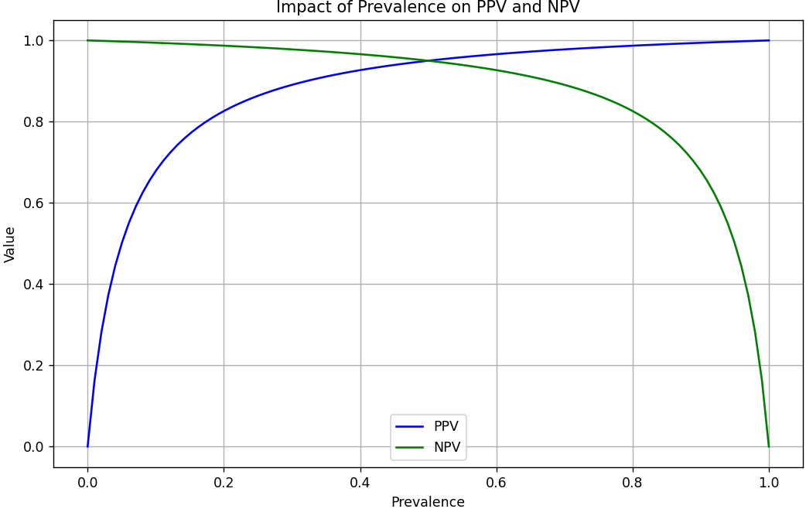
問題與討論

